Chi tiết địa chất
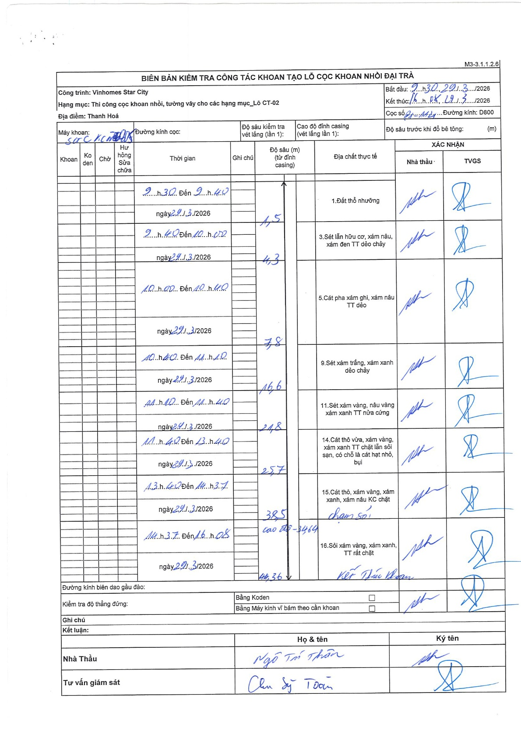
Dự án | Star City Thanh Hóa
Hạng mục | Thi công cọc khoan nhồi, tường vây cho các hạng mục_Lô CT-02
Tên bộ phận | Lô CT-02
Số hiệu cọc | P1-114
Tên Máy khoan | SGC-KCN0007
Đường kính | D800
Bắt đầu thi công | 09:30 29/03/2026
Kết thúc thi công | 16:08 29/03/2026

Địa chất TT | Đường kính | Mô tả lớp thiết kế | Từ (h) | Đến (h) | Cao độ từ | Cao độ đến | T.Gian (h) | Dài (m) | V (m/h) | Ghi chú
Đất thổ nhưỡng | D800 | Đất thổ nhưỡng | 09:30 29/03/2026 | 09:40 29/03/2026 | 0 | -1.5 | 0.17 | 1.5 | 9
2 | D800 | Sét lẫn hữu cơ, xám nâu, xám đen TT dẻo chảy | 09:40 29/03/2026 | 10:02 29/03/2026 | -1.5 | -4.3 | 0.37 | 2.8 | 7.64
3 | D800 | Cát pha xám ghi, xám nâu TT dẻo | 10:00 29/03/2026 | 10:40 29/03/2026 | -4.3 | -7.8 | 0.67 | 3.5 | 5.25
4 | D800 | Sét xám trắng, xám xanh dẻo chảy | 10:40 29/03/2026 | 11:10 29/03/2026 | -7.8 | -16.6 | 0.5 | 8.8 | 17.6
5 | D800 | Sét xám vàng, nâu vàng xám xanh TT nửa cứng | 11:10 29/03/2026 | 11:40 29/03/2026 | -16.6 | -24.8 | 0.5 | 8.2 | 16.4
6 | D800 | Cát thô vừa, xám vàng, xám xanh TT chặt lẫn sỏi sạn, có chỗ là cát hạt nhỏ, bụi | 11:40 29/03/2026 | 13:40 29/03/2026 | -24.8 | -25.7 | 2 | 0.9 | 0.45
7 | D800 | Cát thô, xám vàng, xám xanh, xám nâu KC chặt (chạm sỏi) | 13:40 29/03/2026 | 13:57 29/03/2026 | -25.7 | -38.5 | 0.28 | 12.8 | 45.18
8 | D800 | Sỏi xám vàng, xám xanh, TT rất chặt | 14:37 29/03/2026 | 16:08 29/03/2026 | -38.5 | -44.36 | 1.52 | 5.86 | 3.86

ẢNH BIÊN BẢN GỐC

